1GD-FR-0020
 |  |  |  |  |  | PROCESO DE GESTIÓN DOCUMENTAL |  |  |  |  |  |  |  |  | POLICÍA NACIONAL
Código:1GD-FR-0020
Fecha: 04/07/2018 |  |  |  |  |  | DIAGNÓSTICO INTEGRAL PARA LOS ARCHIVOS DE LA POLICÍA NACIONAL
Versión: 0

CIUDAD: BOGOTÁ |  |  |  |  |  |  |  |  | FECHA ELABORACIÓN DEL DIAGNÓSTICO |  |  |  |  |  |  | 14 |  | ABRIL |  |  | 2020
RESPONSABLE DEL DILIGENCIAMIENTO:INTENDENTE CARLOS ALIRIO ACOSTA ROJAS
A. IDENTIFICACIÓN
CÓDIGO Y NOMBRE DE LA UNIDAD: 4.14.26 ESMEB/ ESCUELA DE POLICIA METROPOLITANA DE BOGOTA
FECHA DE CREACIÓN DE LA UNIDAD: 19 DE DICIEMBRE DE 2010 |  |  |  |  |  |  |  |  | ACTO ADMINISTRATIVO DE CREACIÓN DE LA UNIDAD:RESOLUCION Nº 03770 18 noviembre de 2010
DIRECCIÓN DE LA UNIDAD: TRANVERSAL 33 Nº 47A-35 SUR BARRIO FATIMA |  |  |  |  |  |  |  |  | ACTO ADMINISTRATIVO VIGENTE DE LA UNIDAD:RESOLUCIÓN No. 00605 DEL 27 FEB. 2012
CORREO ELECTRÓNICO DE LA UNIDAD: esmeb.guged@policia.gov.co |  |  |  |  |  |  |  |  | TELÉFONO:5159650 EXT 30112 |  |  |  |  |  |  |  | IP: 30112
A.1 DIRECTOR, COMANDANTE O JEFE DE LA UNIDAD:
NOMBRE:
GRADO:
CARGO:
TIEMPO EN EL CARGO: |  |  | ( 01 Años, 05 Meses, 05 Días)
A.2 ADMINISTRACIÓN DEL ARCHIVO
Jefe Grupo de Gestión Documental
NOMBRES Y APELLIDOS: CARLOS ALIRIO ACOSTA ROJAS |  |  |  |  |  |  |  |  | CAPACITACIÓN O CURSOS EN GESTIÓN DOCUMENTAL Y ARCHIVÍSTICA
GRADO: INTENDENTE |  |  |  |  |  |  |  |  | 1 | ORGANIZACION DOCUMENTAL EN EL ENTORNO LABORAL
CARGO: JEFE GRUPO GESTION DOCUEMENTAL |  |  |  |  |  |  |  |  | 2 | LEGISLACION DOCUMENTAL EN EL ENTORNO LABORAL
TIEMPO EN EL PROCESO DE GESTIÓN DOCUMENTAL ( 02 Años, 02 Meses, 21 Días) |  |  |  |  |  |  |  |  | 3 | ADMINISTRACION DOCUMENTAL EN EL ENTORNO LABORAL
TIEMPO EN LA INSTITUCIÓN ( (18 Años, 03 Meses, 08 Días) |  |  |  |  |  |  |  |  | 4
CORREO INSTITUCIONAL: alirio.acosta3819@correo.policia.gov.co |  |  |  |  |  |  |  |  | 5
No. CELULAR: |  |  |  |  |  |  |  |  | 6
No IP DE LA OFICINA Y/O GRUPO: 5159650 ext 30112 |  |  |  |  |  |  |  |  | 7
CONDICIÓN MÉDICO LABORAL: APTO |  |  |  |  |  |  |  |  | 8
Funciones del Jefe Grupo de Gestión Documental
1 | Supervisar el trámite en las ventanillas únicas de la documentación oficial a través de mecanismos para que se garantice el manejo expedito y controlado de la correspondencia.
2 | Verificar el cumplimiento a los lineamientos del proceso de gestión documental, respecto al control de registros para que se ejecuten las directrices y regulaciones de los entes competentes.
3 | Supervisar la ejecución del procedimiento archivo central con el fin de garantizar la disponibilidad e integridad de los activos de información para la consulta.
4 | Proyectar las modificaciones o actualizaciones de las tablas de retención documental cuando se requiera, para el trámite respectivo ante el comité de archivo de la unidad.
5 | Brindar la información que corresponda de acuerdo a la naturaleza del cargo, a quien la requiera, siguiendo los lineamientos de la normativa establecida, Implementar el sistema de gestión integral de acuerdo con los lineamientos institucionales, efectuando mejora continua en los procesos que lo requieran.
6 | Realizar las actividades establecidas en la gestión documental, aplicando la normativa vigente; Realizar las actividades establecidas para la implementación del sistema de gestión ambiental en la Policía Nacional; Guardar la reserva y confidencialidad de los documentos e información que sea de su conocimiento dentro del cumplimiento de sus funciones.
7 | Dar buen uso a los elementos asignados bajo su responsabilidad, con el fin de mantenerlos disponibles para el servicio; Las demás que le sean asignadas de acuerdo con la ley, los reglamentos o la naturaleza de su cargo.​
Responsable Archivo Central
NOMBRES Y APELLIDOS: CARLOS ALIRIO ACOSTA ROJAS |  |  |  |  |  |  |  |  | CAPACITACIÓN O CURSOS EN GESTIÓN DOCUMENTAL Y ARCHIVÍSTICA
GRADO: INTENDENTE |  |  |  |  |  |  |  |  | 1 | ORGANIZACION DOCUMENTAL EN EL ENTORNO LABORAL
CARGO: JEFE GRUPO GESTION DOCUEMENTAL |  |  |  |  |  |  |  |  | 2 | LEGISLACION DOCUMENTAL EN EL ENTORNO LABORAL
TIEMPO EN EL PROCESO DE GESTIÓN DOCUMENTAL: ( 02 Años, 02 Meses, 21 Días) |  |  |  |  |  |  |  |  | 3 | ADMINISTRACION DOCUMENTAL EN EL ENTORNO LABORAL
TIEMPO EN LA INSTITUCIÓN ( (18 Años, 03 Meses, 08 Días) |  |  |  |  |  |  |  |  | 4
CORREO INSTITUCIONAL: alirio.acosta3819@correo.policia.gov.co |  |  |  |  |  |  |  |  | 5
No. CELULAR: |  |  |  |  |  |  |  |  | 6
No IP DE LA OFICINA Y/O GRUPO: 5159650 ext 30112 |  |  |  |  |  |  |  |  | 7
CONDICIÓN MÉDICO LABORAL: APTO |  |  |  |  |  |  |  |  | 8
Funciones del Responsable Archivo Central
1 | Ejecutar los lineamientos establecidos para la revisión y organización de las transferencias documentales que son recibidas para garantizar la disponibilidad de la información cuando sea solicitada. Ejecutar los lineamientos establecidos para la revisión y organización de las transferencias documentales que son recibidas para garantizar la disponibilidad de la información cuando sea solicitada.
2 | Realizar el monitoreo de las condiciones medio ambientales establecidas para la conservación de la documentación en sus diferentes formatos para evitar la pérdida de información por contaminación del acervo documental.
3 | Brindar la información que corresponda de acuerdo a la naturaleza del cargo, a quien la requiera, siguiendo los lineamientos de la normativa establecida.
4 | Implementar el sistema de gestión integral de acuerdo con los lineamientos institucionales, efectuando mejora continua en los procesos que lo requieran.
5 | Realizar las actividades establecidas en la gestión documental, aplicando la normativa vigente.
6 | Realizar las actividades establecidas para la implementación del sistema de gestión ambiental en la Policía Nacional.
7 | Guardar la reserva y confidencialidad de los documentos e información que sea de su conocimiento dentro del cumplimiento de sus funciones.
TALENTO HUMANO
GRADO | APELLIDOS Y NOMBRES |  |  |  | CÉDULA | CARGO ACTUAL | No. De Celular | TIEMPO DE SERVICIO EN LA UNIDAD |  |  | TIEMPO EN EL PROCESO DE GESTIÓN DOCUMENTAL |  |  | NIVEL ACADÉMICO |  |  |  |  | CONDICIÓN MÉDICO LABORAL
 |  |  |  |  |  |  |  | Años | Meses | Días | Años | Meses | Días
IT | ACOSTA ROJAS CARLOS ALIRIO |  |  |  |  | JEFE DE GESTION DOCUMENTAL |  | 2 | 11 | 2 | 2 | 2 | 21 | TECNICO PROFESIONAL EN SERVICIO DE POLICIA |  |  |  |  | APTO

A.3 NIVEL Y TIPO DE ARCHIVO
NIVEL DE LA UNIDAD |  |  |  |  | Asesor |  | Control |  | Operativo |  |  |  | Administrativo |  |  |  |  | Docente
 |  |  |  |  |  |  |  |  |  |  |  |  | X |  |  |  |  | X
JURISDICCIÓN |  |  |  |  | Dirección |  |  | Oficina Asesora |  |  | Región |  | Metropolitana |  | Departamento |  |  | Escuela de Policía |  |  |  | Centro de Instrucción
...
B1. DATOS GENERALES Y UBICACIÓN DEL DEPÓSITO DE ARCHIVO
B.5 EQUIPOS Y ENSERES
Accesorio |  |  |  |  |  |  | Cantidad | Accesorio |  |  |  |  | Cantidad | Accesorio |  |  |  |  |  |  | Cantidad
Cuenta con extintores CO2 (cuantos): |  |  |  |  |  |  | No Aplica | Termohigrómetros |  |  |  |  | 1 | Puestos de Trabajo |  |  |  |  |  |  | 3
Cuenta con extintores Multipropósito(cuantos): |  |  |  |  |  |  | 1 | Equipos de Computo |  |  |  |  | 2 | Teléfonos |  |  |  |  |  |  | 1
Cuenta con extractores de aire (cuantos): |  |  |  |  |  |  | No Aplica | Escáneres |  |  |  |  | 1 | Unidades de Conservación (Cajas) |  |  |  |  |  |  | 30
Cuenta con sensores de movimiento: |  |  |  |  |  |  | No Aplica | Impresoras |  |  |  |  | 1 | Unidades de Conservación (Carpetas) |  |  |  |  |  |  | 500
Deshumidificadores |  |  |  |  |  |  | No Aplica | Fotocopiadoras |  |  |  |  | 0 | Equipos de Microfilmación |  |  |  |  |  |  | 0
Otros, cuales?
EVIDENCIA FOTOGRÁFICA
SE DEBERÁ ANEXAR FOTOGRAFÍAS QUE DEN CUANTA DE LAS CONDICIONES TÉCNICAS MÍNIMAS QUE PRESENTA LA ESTRUCTURA DEL ARCHIVO, EQUIPAMIENTO Y MOBILIARIO, ESTANTERÍA, SEÑALÉTICA Y SEGURIDAD, LAS ÁREAS COLINDANTES Y EL ESTADO DE LA INFORMACIÓN ADMINISTRADA POR LA UNIDAD
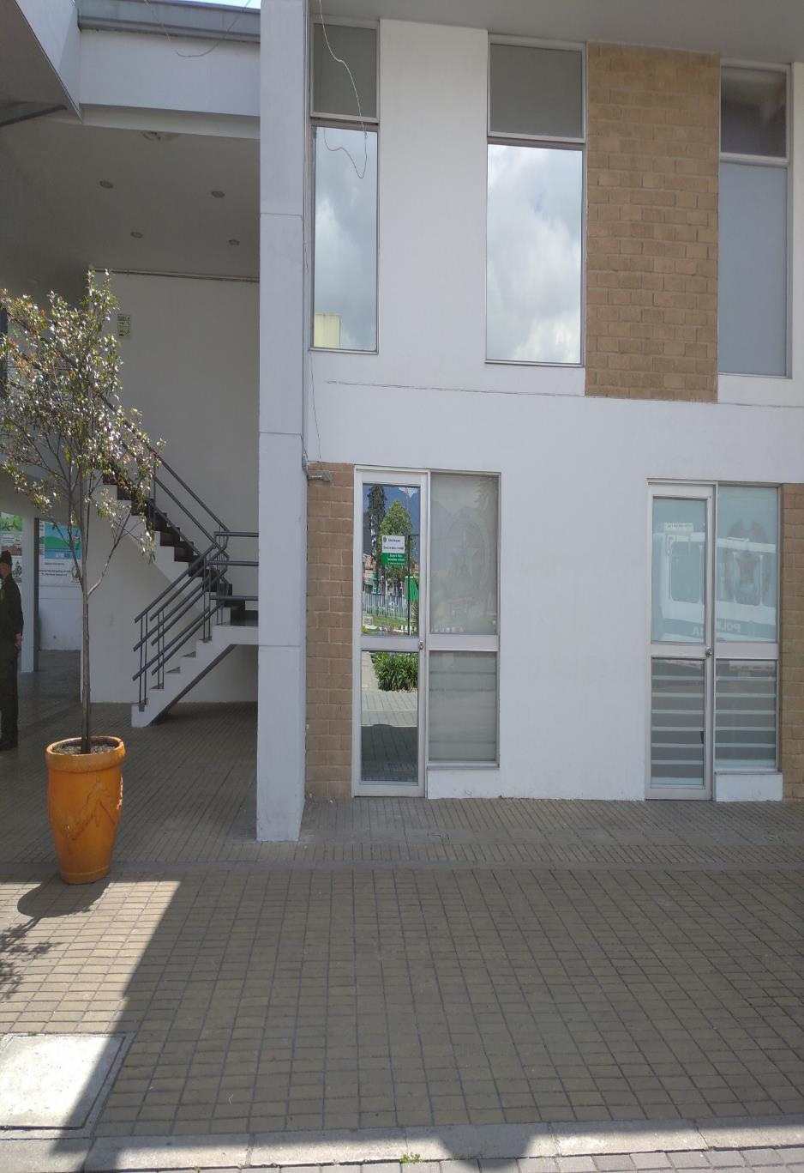
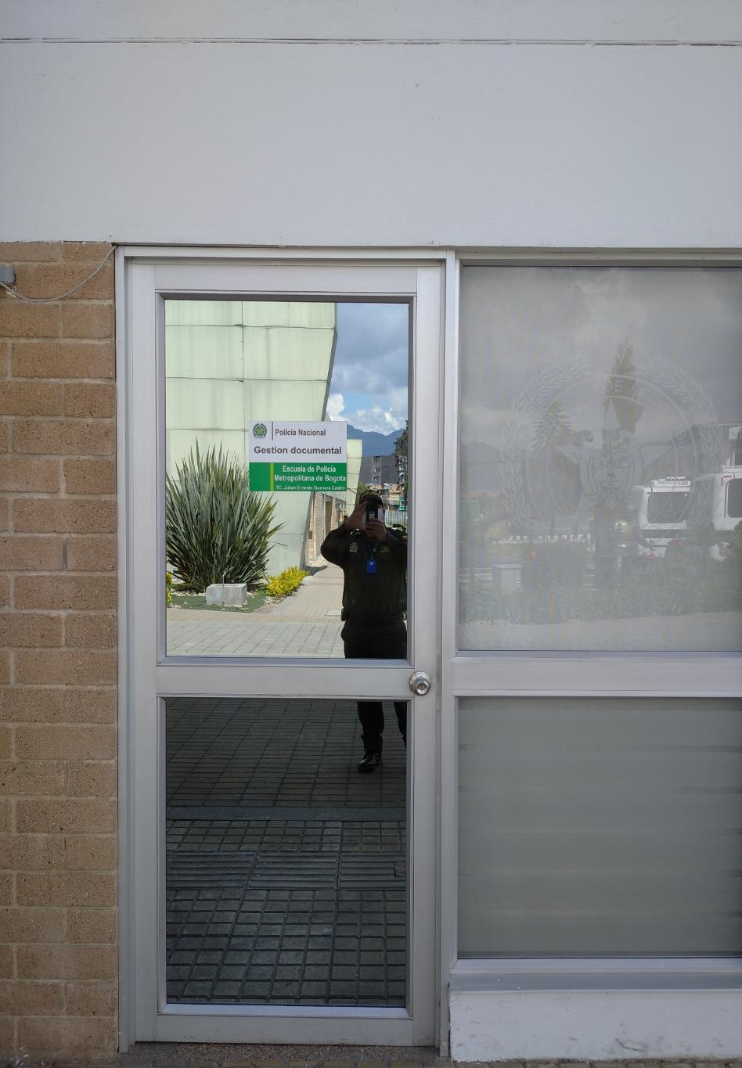
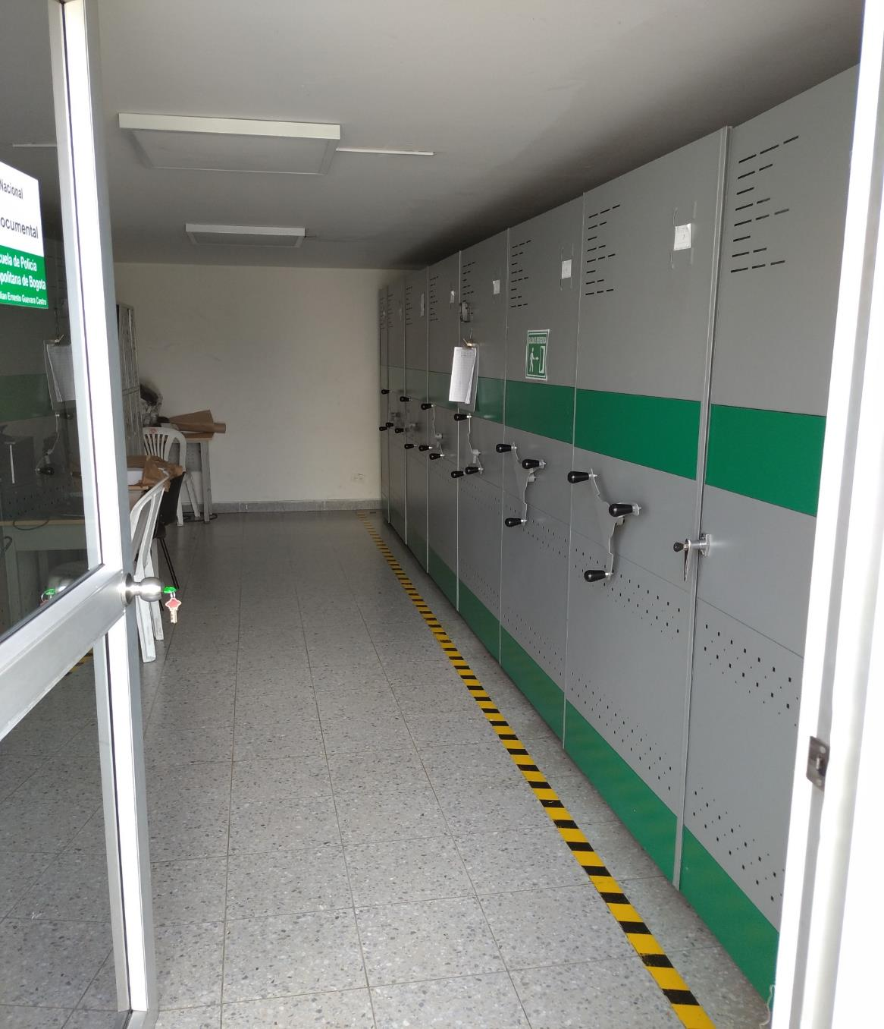
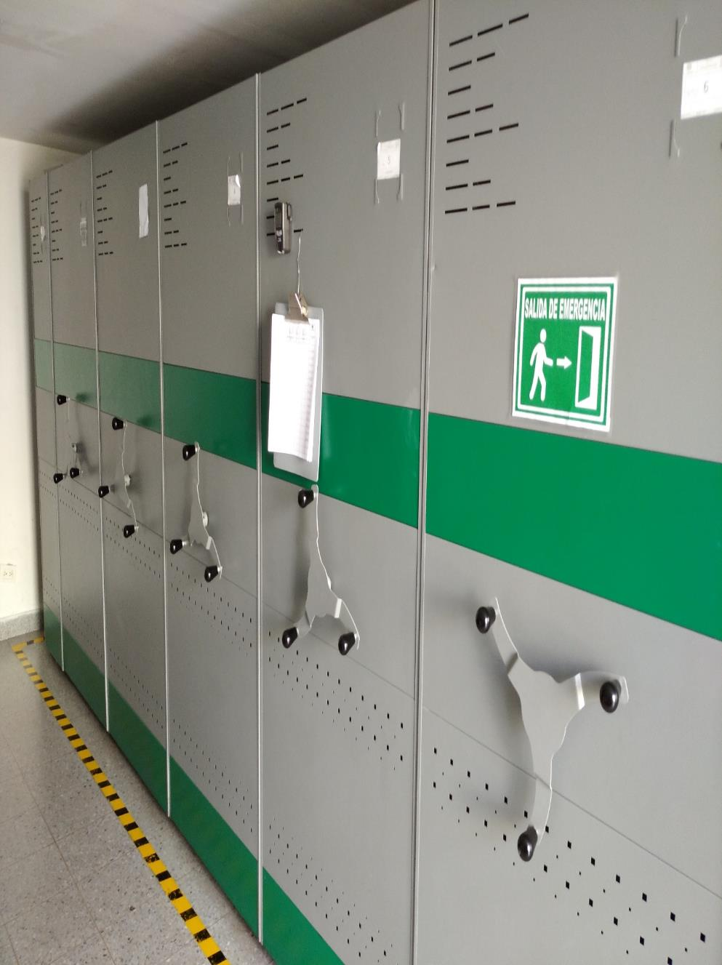

C. CARACTERÍSTICAS DE LA DOCUMENTACIÓN
IDENTIFICACIÓN DEL FONDO ACUMULDADO O DOCUMENTAL
UNIDAD POLICIAL |  |  |  |  |  | Escuela de policia metropolitana de bogota |  |  |  | DEPENDENCIA PRODUCTORA: |  |  |  | GESTION DOCUMENTAL ESMEB
ACERVO DOCUMENTAL
Fechas Extremas Acervo Documental |  |  |  |  | Cantidades de Unidades de Conservación Cajas |  | Cantidad Soporte Documental
Fecha Inicial |  | No aplica | No aplica |  | No aplica |  | Archivo de Gestión | Papel (carpetas) | Análogo | Digital | Planos | Libros | Videos | Fotografías |  | Cintas |  | Microfilmes |  | Magnéticos y ópticos |  | Pergaminos
fecha final |  | No aplica | No aplica |  |  |  |  | No aplica | No aplica | No aplica | No aplica | No aplica | No aplica | No aplica |  | No aplica |  | No aplica |  | No aplica |  | No aplica
Fecha Inicial |  | 10 | 2010 |  | 435 |  | Archivo Central | Papel (carpetas) | Análogo | Digital | Planos | Libros | Videos | Fotografías |  | Cintas |  | Microfilmes |  | Magnéticos y ópticos |  | Pergaminos
fecha final |  | 31 | 2016 |  |  |  |  | 2621 | No aplica | No aplica | No aplica | No aplica | No aplica | No aplica |  | No aplica |  | No aplica |  | No aplica |  | No aplica
Fecha Inicial |  | No aplica | No aplica |  | No aplica |  | Archivo Intermedio | Papel (carpetas) | Análogo | Digital | Planos | Libros | Videos | Fotografías |  | Cintas |  | Microfilmes |  | Magnéticos y ópticos |  | Pergaminos
...
EVIDENCIA FOTOGRÁFICA
SE DEBERÁ ANEXAR FOTOGRAFÍAS QUE DEN CUANTA DE LA ELIMINACIÓN DOCUMENTAL REALIZADA
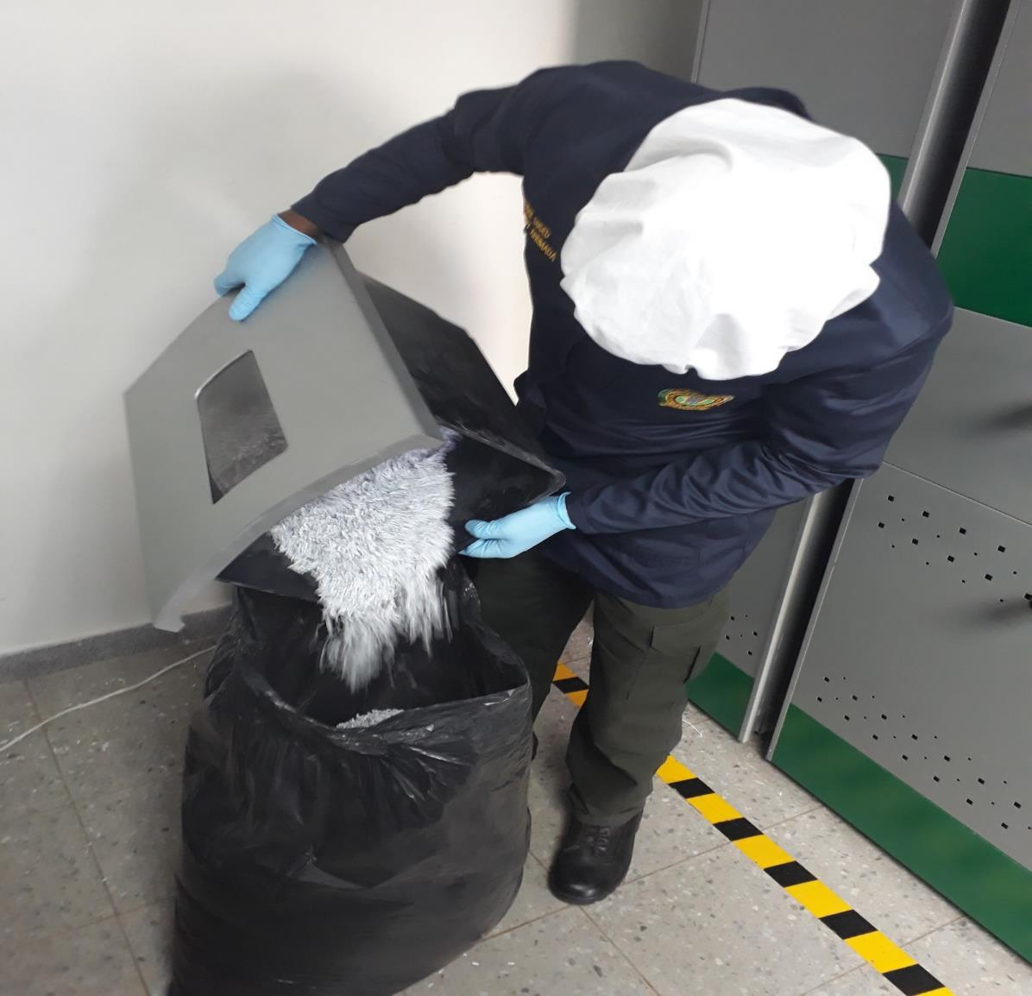
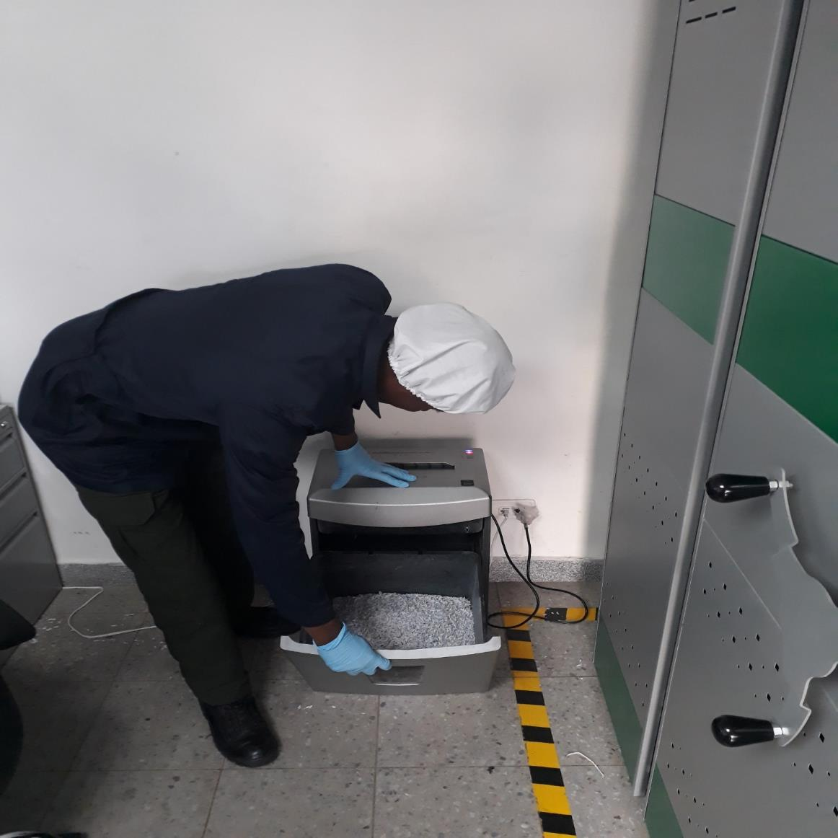
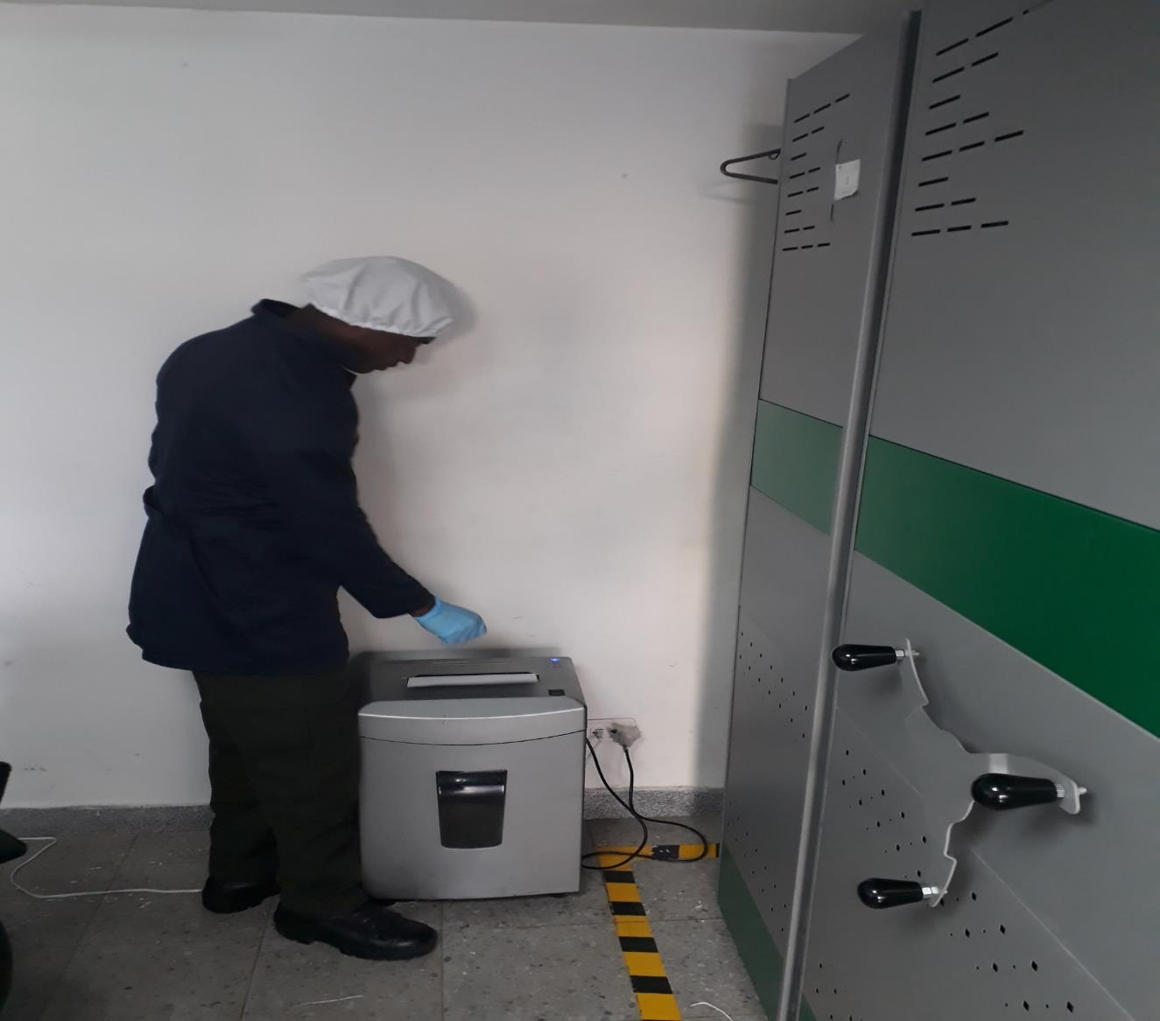
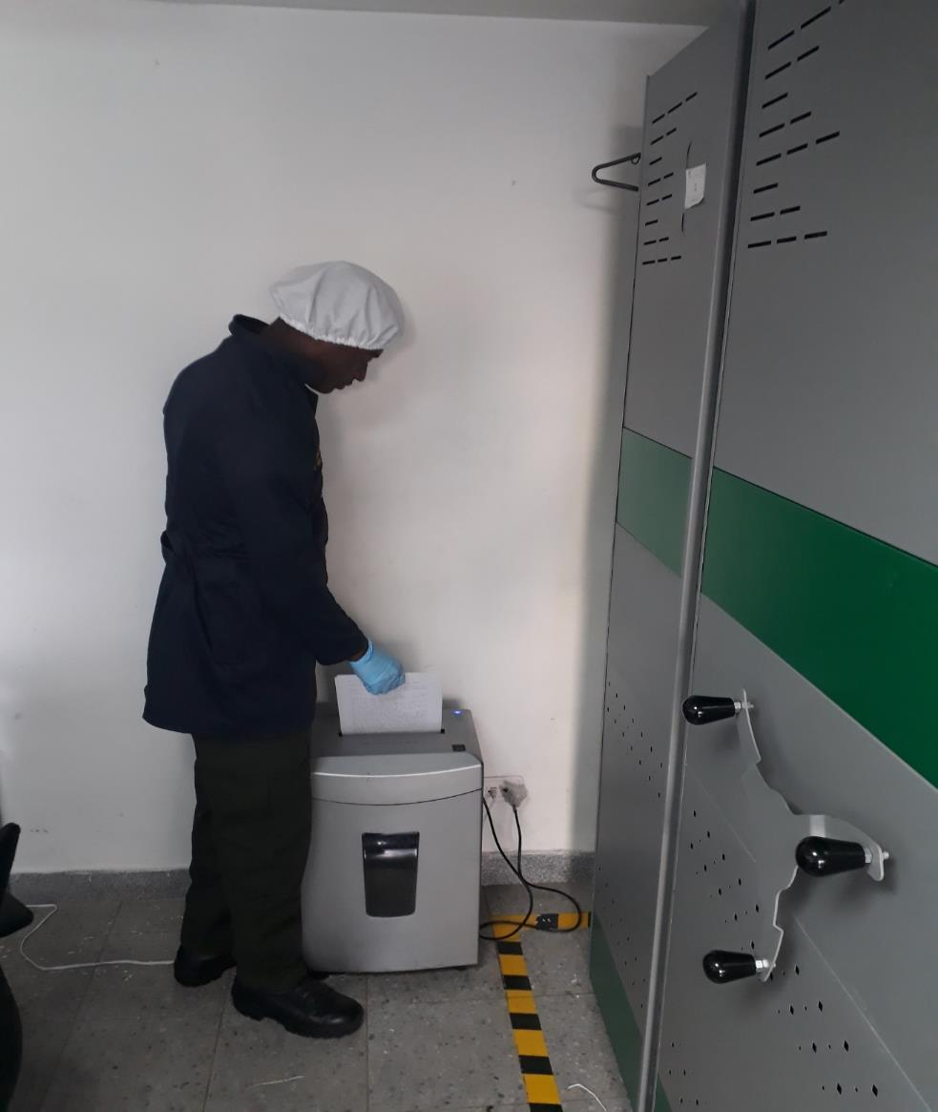

PÉRDIDA DE INFORMACIÓN
Vigencia |  | Clase de Archivo |  | Se ha presentado pérdida de información |  |  |  |  |  |  |  |  |  |  | Se dejo precedente de la pérdida (Informe de Novedades, inventarios, actas de comité, etc.) |  |  |  |  | Especifique la cantidad de información pérdida en la unidad, en metros lineales (correspondiente a 4 cajas por metro lineal)
 |  | Elija la opción correspondiente, de acuerdo al archivo que se encuentre administrando |  | SI | NO | Causa
 |  |  |  |  |  |  |  |  |  |  |  |  |  |  | SI | NO | Número y fecha del soporte generado
No aplica |  | No aplica |  |  | X | No aplica
...
B. Inspección y mantenimiento de sistemas de almacenamiento e instalaciones físicas |  |  |  |  |  | CENTRAL |  |  | Se realizo revista a los archivode gestion con el fin de evaluar el estado de los materiales constructivos de las instalacion, asi mjismo se verifico la estanteria y mobiliario adecuados para tal fin |  |  | comunicacion oficial S-2019-000638-ESMEB comunicacion oficial S-2019-003869-ESMEB comunicacion oficial S-2019-003116-ESMEB comunicacion oficial S-2019-001647-ESMEB comunicacion oficial S-2020-000982-ESMEB |  |  | TRIMESTRAL
C. Saneamiento ambiental: desinfección, desratización y desinsectación |  |  |  |  |  | CENTRAL |  |  | Como método de conservación preventiva implementado por el grupo de gestión documental se realizo jornada de fumigación para el día sábado 16 de marzo de la presente anualidad al archivo central y archivos de gestión. Garantizando con ello un ambiente de salubridad, ademas contribuyendo a la conservación del patrimonio documental que se custodia en las oficinas y archivos de la unidad. • En el proceso de valoración del estado de conservación de la documentación que reposa en los archivos de la ESMEB, no se encontraron documentación con deterioro o contaminación biológica. |  |  | comunicacionoficial S-2019-001350-ESMEB comunicacionoficial S-2019-003867-ESMEB |  |  | SEMESTRAL
D. Monitoreo y control de condiciones ambientales |  |  |  |  |  | CENTRAL |  |  | se reliza monitoreo diario a las instalaciónes del archivo de central en 3 horas diferentes del día; para llevar un control del clima por medio del termohigrómetro en el cual se evidencia la Temperatura y humedad relativa. El cual se deja plasmado en la planilla de Registro de control ambiental "1 - GD - FR - 0015". |  |  | comunicacion oficial S-2019-000697-ESMEB comunicacion oficial S-2019-003774-ESMEB comunicacion oficial S-2019-003109-ESMEB comunicacionoficial S-2019-001708-ESMEB comunicacion oficial S-2020-000968-ESMEB |  |  | TRIMESTRAL
E. Almacenamiento y re-almacenamiento |  |  |  |  |  | CENTRAL |  |  | Se realizó sensibilización al personal que integra la escuela de policía metropolitana de Bogotá sobre el programa de almacenamiento y realmacenamiento, dando a conocer la importancia de las unidades de conservación, su utilización, Organizar, inventariar y clasificar el archivo, pues la organización no consta únicamente de almacenar en cajas y carpetas, sin control alguno, materiales para producción de elementos (uso de tintas de escritura, soporte papel, otros soportes, unidades de conservación. Evidenciado mediante acta Nº 000435 del 22 de mayo |  |  | comunicación oficial S-2019-001352-ESMEB acta Nº 000435 del 22 de mayo comunicacion oficial S-2019-003752-ESMEB acta Nº 000971 del 31 de octubre de 2019 |  |  | SEMESTRAL
F. Prevención de emergencias y atención de desastres. |  |  |  |  |  | CENTRAL |  |  | Se realizó acta de sensibilización sobre los diferentes procedimientos a realizarse respecto a la conservación del patrimonio documental en el evento de una emergencia natural o antropogenica según los parámetros indicados en el programa de atención de emergencias y atención de desastres. Evidenciado mediante acta 000436 del 22 de mayo de 2019. |  |  | comunicación oficial S-2019-001360-ESMEB acta Nº 000436 del 22 de mayo comunicación oficial S-2019-000808-ESMEB acta 0045 del 28 - Enero - 2019 comunicación oficial S-2019-003747-ESMEB acta 000981 del 05 de noviembre de 2019 comunicación oficial S-2019-003119-ESMEB acta 000829 del 16 de septiembre de 2019 comunicación oficial S-2020-000969-ESMEB acta 0038 del 10 de marzo de 2020 |  |  | TRIMESTRAL
PLAN DE CONSERVACIÓN PREVENTIVA
Programa |  |  |  |  |  | Clase de Archivo |  |  | Actividad |  |  | Evidencia |  |  | periodicidad |  |  |  |  | Observaciones
A. Preservación digitla a largo plazo |  |  |  |  |  | N/A |  |  | N/A |  |  | N/A |  |  | N/A |  |  |  |  | N/A
EVIDENCIA FOTOGRÁFICA
SE DEBERÁ ANEXAR FOTOGRAFÍAS QUE DEN CUANTA DE LAS CONDICIONES DE ORGANIZACIÓN, ADMINISTRACIÓN, CUSTODIA Y CONSERVACIÓN DE LOS ACERVOS DOCUMENTALES
Plan de conservación de preventiva
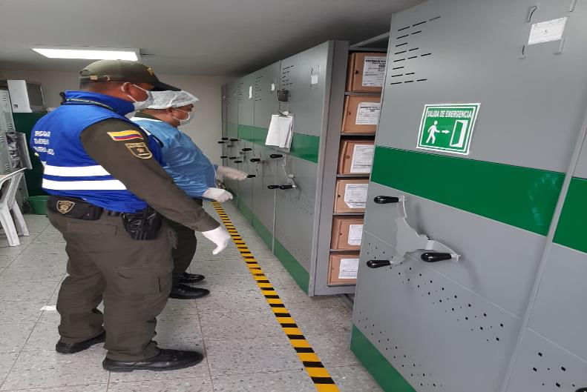
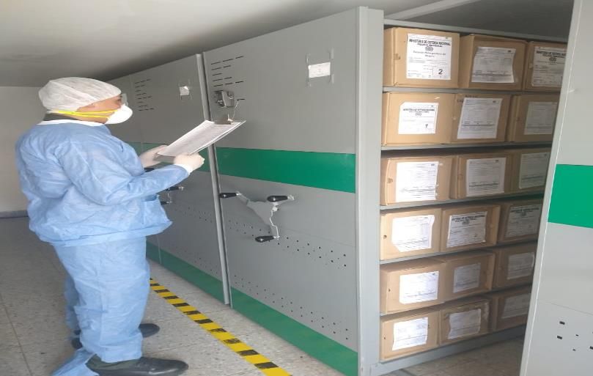
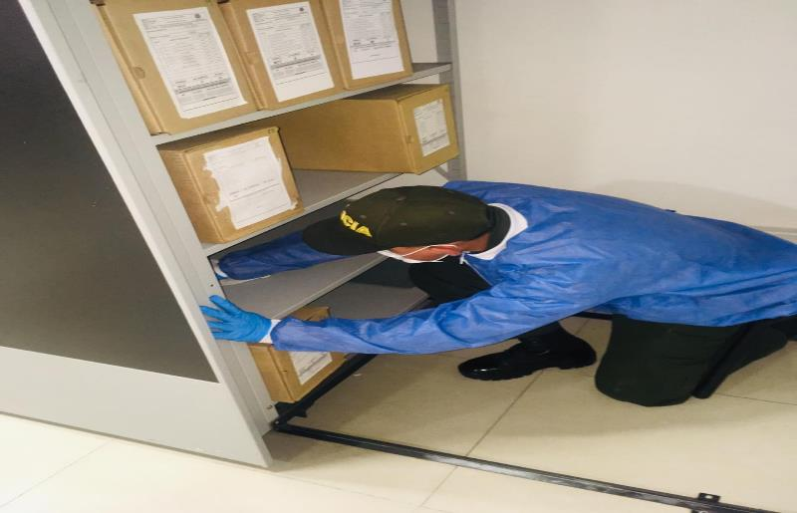
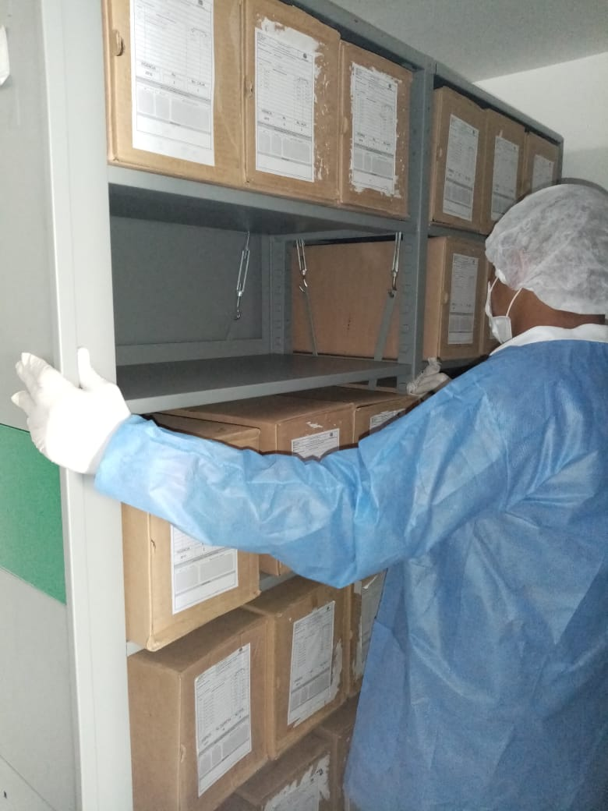
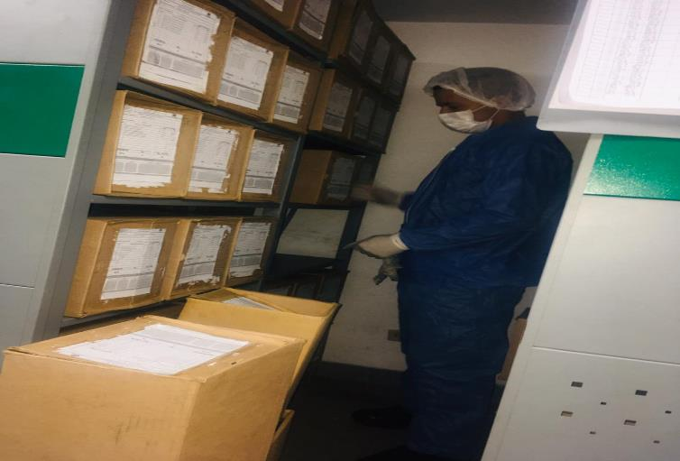

Fecha de Elaboración |  |  | 14 | 4 | 2020 |  | Fecha de Elaboración |  | 14 | 4 | 2020 |  |  |  | VISTO BUENO JEFE DE LA UNIDAD
Diagnostico Elaborado por: |  |  |  |  |  |  | Jefe Grupo de Gestión Documental |  |  |  |  |  |  |  | Comandante de Unidad
 |  |  | Grado Nombres y Apellidos |  |  |  |  |  | Grado Nombres y Apellidos |  |  |  |  |  |  | Grado Nombres y Apellidos

Firma |  |  |  |  |  |  | Firma |  |  |  |  |  |  |  |  | Firma

